Аркуш1
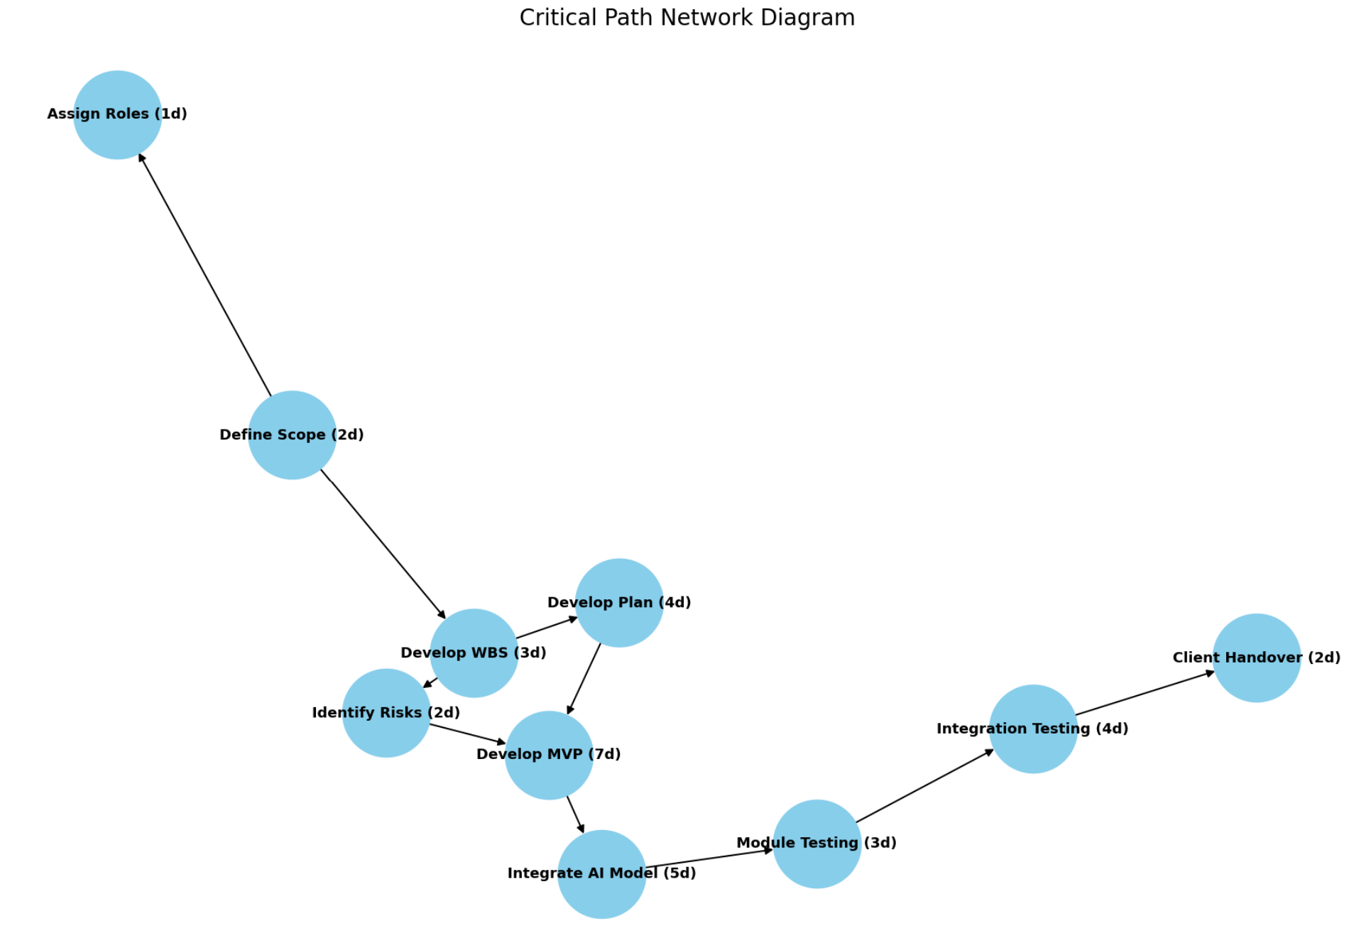

ID | Task | Duration (days) | Dependencies
1 | Визначення обсягу проєкту (Define Scope) | 2 | -
2 | Призначення відповідальних осіб (Assign Roles) | 1 | 1
3 | Розробка WBS (Develop WBS) | 3 | 1
4 | Визначення ризиків (Identify Risks) | 2 | 3
5 | Розробка проєктного плану (Develop Plan) | 4 | 3
6 | Розробка MVP (Develop MVP) | 7 | 4, 5
7 | Інтеграція AI-моделі (Integrate AI Model) | 5 | 6
8 | Модульне тестування (Module Testing) | 3 | 7
9 | Інтеграційне тестування (Integration Testing) | 4 | 8
10 | Передача продукту клієнту (Client Handover) | 2 | 9

